🏛️ UAC_ ECONOMÍA PÚBLICA Y SOC
 |  | Planeación didáctica por UAC
 |  | EDUCACIÓN MEDIA SUPERIOR
 |  | Dirección Académica

PLANTEL: |  |  | Ciclo escolar: | 2025 - 2026 | Semestre: | Agosto 25 - Ene 26 | UAC: | ECONOMÍA PÚBLICA Y SOCIAL
DOCENTE: |  |  | Grupo (s): | ? | Horas semanales: | 3 | Parcial (es): | ✓ | ✓ | ✓
DOCENTE PARTICIPANTES: |  | 1 | Fecha de la planeación: | Agosto, 2025 | Horas de la planeación: |  | 3 | (3 hrs por semana)

TRANVERSALIDAD |  | Problemática |  |  | UAC´s con las que transversalizará |  | Fundamentos de Administración 1
 |  | Estudiantes de bachillerato suelen carecer de una comprensión crítica sobre las funciones y deberes del Estado, lo que limita su participación informada en temas económicos y sociales. Ante esta realidad, la Unidad de Aprendizaje de Economía Pública y Social, mediante progresiones organizadas en secuencias didácticas, fortalece su conciencia social. A través del análisis jurídico, casos reales y reflexión sobre modelos económicos, se promueve que reconozcan su rol como agentes de transformación comprometidos con la mejora del entorno local, nacional y global. |  |  |  |  | Comunicación y Sociedad 1

 |  |  |  |  |  |  | Recursos Socioemocionales
 |  |  |  |  | Recursos socioemocionales
 |  |  |  |  |  |  | Conciencia social

 |  |  |  |  | Ámbitos de la Formación socioemocional |  | Práctica y Colaboración Ciudadana Participación ciudadana y cultura democrática.

Fuentes de información |  | Acuerdo secretarial 09/05/24 que modifica el diverso número 09/08/23 por el que se establece y regula el Marco Curricular Común de la Educación Media Superior, 5 de junio de 2024. ANUIES (2021). Hacia un Marco Curricular Común para la Educación Media Superior: análisis de la propuesta de la SEMS para el rediseño del Marco Curricular Común. Red Nacional de Instituciones de Educación Media Superior. Colegio de Bachilleres. (2018). Estructura Socioeconómica de México II. Programa de Asignatura. Ciudad de México: Colegio de Bachilleres. Recuperado de https://cbgobmx.cbachilleres.edu.mx/quehacemos/Programas_de_estudio_vigentes/6to_semestre/basica/05_ESEM_II.pdf COSFAC. (2020). Revisión MCC 0-23 años. Ciudad de México: Documento de trabajo. Díaz-Barriga, Á. (2013). Guía para la elaboración de una secuencia didáctica. UNAM. Espinoza Díaz, C. & Arredondo García, C. (2019). El rol de la comunidad de indagación en el espacio público escolar. Praxis & Saber, 10(23), 77-96. https://doi.org/10.19053/22160159.v10.n23.2019.9693 Goleman, D. (1995). La práctica de la inteligencia emocional. Recuperado de https://mendillo.info/Desarrollo.Personal/La.practica.de.la.inteligencia.emocional.pdf Habilidades de comunicación empresarial para gerentes (Lumen). (s.f.). Capítulo 3.06: Uso del canal de comunicación adecuado. Recuperado de https://biz.libretexts.org/ Librería El Sótano. (2023). Ciencias sociales 1. Serie trayectorias. Elsotano.com. Recuperado de https://www.elsotano.com/libro/ciencias-sociales-1-serie-trayectorias_10648173 Programa de estudio de la formación socioemocional. (2024). Secretaría de Educación Pública. (2024). Acuerdo número 09/05/24 que modifica el diverso número 09/08/23 por el que se establece y regula el Marco Curricular Común de la Educación Media Superior. Diario Oficial de la Federación, 5 de junio de 2024. Consultado el 10/07/2024. https://dof.gob.mx/nota_detalle.php?codigo=5729564&fecha=05/06/2024#gsc.tab=0 Sweller, J., Ayres, P., & Kalyuga, S. (2011). Cogni

Aprendizaje de trayectoria ECONOMÍA PÚBLICA Y SOCIAL |  | ✓ Construye explicaciones de cómo las sociedades y el ámbito de lo público satisfacen sus necesidades, para generar alternativas distintas que ayuden a mejorar su entorno hacia una sociedad más justa y equitativa, a partir de asumirse como agente de transformación social, tomando en cuenta el rol e incidencia del Estado como un agente económico, evaluando las funciones y desempeño de este, considerando los elementos de la economía social.

 | ________________________________ Nombre del docente |  | ____________________________________ Nombre del coordinador |  |  | ________________________________________ Nombre del director

 |  | Fecha de elaboración | #REF! |  | Fecha de revisión | ______/___________/________

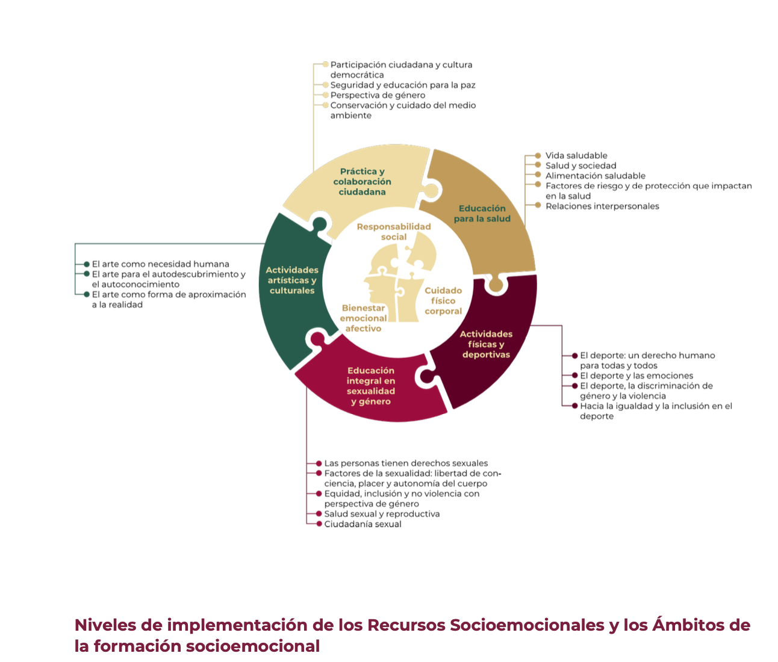
 |  |  |  |  |  |  |  |  |  |  | Progresiones de aprendizaje: Economía Pública y Social Planeaciones Didácticas
 |  |  |  |  |  |  |  |  |  |  | Transversalidad : Fundamentos de Administración 1, Comunicación y Sociedad 1 & Recursos Socioemocionales | 🟨 Módulo 2: – Política económica y política pública en México. | PROGRESIÓN 5. Investiga y analiza la política económica instrumentada por el Estado Mexicano en los tres sectores económicos (primario, secundario, terciario y su efecto en las variables macroeconómicas (crecimiento, empleo, tipo de cambio, inflación, pobreza además del comportamiento del comercio interior y exterior. Ubica la política económica que tienen impacto en su contexto y región, así como a las clases sociales que se benefician o perjudican.

 |  |  |  |  |  |  |  |  |  |  | Metas de Aprendizaje | M2. Explica las atribuciones económicas del Estado: funciones y objetivos para comprender la política pública del país, y reflexionar sobre el impacto de ésta sobre las diversas dimensiones sociales.

 |  |  |  |  |  |  |  |  |  |  | CATEGORÍAS | SUBCATEGORÍAS |  | TEMAS
 |  |  |  |  |  |  |  |  |  |  | C1 El Estado como agente económico. C2. El bienestar y la satisfacción de las necesidades C5. Las relaciones de poder | S2. Política económica S1. Empresas, colectivos y cooperativas S4. Clases sociales e intereses económicos |  | Tema 1: Política económica por sectores productivos 1.1. Intervención del Estado en los sectores primario, secundario y terciario Tema 2: Impactos sociales y macroeconómicos 2.1. Efectos de la política económica en empleo, crecimiento, inflación, tipo de cambio y comercio interior y exterior.

 |  |  |  |  |  |  |  |  |  |  | Recursos Socioemcionales | → Conciencia social: ✔️ Reconocimiento del efecto diferenciado de la política económica en diversas clases sociales y sectores económicos; desarrollo de empatía con grupos vulnerables.

 |  |  |  |  |  |  |  |  |  |  | Apertura | En el Tema 1: Política económica por sectores productivos, se identifican los sectores primario, secundario y terciario, y se analiza la intervención del Estado en cada uno. A través de una lluvia de ideas y lectura de notas periodísticas, el alumnado reflexiona sobre qué sectores reciben más apoyo gubernamental en su región y por qué, relacionándolo con su contexto económico local.

 |  |  |  |  |  |  |  |  |  |  | Desarrollo | En el Tema 2: Impactos sociales y macroeconómicos, se programan dos clases de 60 minutos para que el estudiantado comprenda cómo las políticas económicas inciden en variables clave como el crecimiento, el empleo, la inflación y el comercio. En la primera sesión, se realiza una investigación guiada sobre políticas económicas federales y estatales recientes, identificando sus efectos diferenciados en sectores productivos y clases sociales. Posteriormente, en la segunda clase, las y los estudiantes elaboran una tabla comparativa y analizan críticamente a quién benefician o perjudican dichas políticas, promoviendo así una comprensión más profunda de los vínculos entre economía, equidad y bienestar social. Esta actividad refuerza la formación ciudadana y la capacidad de análisis contextual del alumnado.

 |  |  |  |  |  |  |  |  |  |  | Cierre | Como actividad final, cada estudiante elaborará un mapa cognitivo que relacione una política económica actual con sus efectos en un sector productivo específico y en una clase social determinada. Se espera una postura crítica respaldada en datos reales. Además, se construirá un esquema visual que evidencie las conexiones entre política económica, sectores productivos y bienestar social.

 |  |  |  |  |  |  |  |  |  |  | Portafolio de Evidencias → Aula como laboratorio social | → 📌 🔎 Producto integrador: un mapa cognitivo que relacione una política económica actual con sus efectos en un sector productivo específico y en una clase social determinada. 🚦 Evaluación con rúbrica tipo semáforo: 🟢 Verde = Excelente. 🟠 Naranja = Satisfactorio. 🔴 Rojo = Insuficiente.

 |  |  |  |  |  |  |  |  |  |  | Progresiones de aprendizaje: Economía Pública y Social Planeaciones Didácticas
 |  |  |  |  |  |  |  |  |  |  | Transversalidad : Fundamentos de Administración 1, Comunicación y Sociedad 1 & Recursos Socioemocionales | 🟩 Módulo 1: – El Estado y su función económica. | PROGRESIÓN 1. Conoce las atribuciones económicas del Estado mediante el marco jurídico para sustentar las funciones básicas y objetivos del sector público, para ello es necesario identificarlas. Es posible cuestionar ¿Cuál es el fundamento legal por lo cual el Estado puede actuar como agente económico?

 |  |  |  |  |  |  |  |  |  |  | Metas de Aprendizaje | M2. Explica las atribuciones económicas del Estado: funciones y objetivos para comprender la política pública del país, y reflexionar sobre el impacto de ésta sobre las diversas dimensiones sociales.

 |  |  |  |  |  |  |  |  |  |  | CATEGORÍAS | SUBCATEGORÍAS |  | TEMAS
 |  |  |  |  |  |  |  |  |  |  | C1 El Estado como agente económico. | S1 Producción, distribución y redistribución de la riqueza. S2 Política Económica . |  | Tema 1: El Estado y la economía nacional 1.1. Producción, distribución y redistribución de la riqueza. Tema 2: El marco jurídico del Estado 2.1. Política económica como función reguladora del Estado.

 |  |  |  |  |  |  |  |  |  |  | Recursos Socioemcionales | → Conciencia social: ✔️ Reconoce el papel del Estado en la reducción de desigualdades a través del marco legal y su intervención económica como agente regulador y redistributivo

 |  |  |  |  |  |  |  |  |  |  | Apertura | En el Tema 1: El Estado y la economía nacional, se analiza la producción, distribución y redistribución de la riqueza mediante una lluvia de ideas guiada por la pregunta: ¿Crees que el Estado tiene el derecho de intervenir en la economía? Se realiza lectura de artículos constitucionales y mapeo colectivo de los conceptos clave sobre el rol estatal.

 |  |  |  |  |  |  |  |  |  |  | Desarrollo | En el Tema 2: El marco jurídico del Estado, se estudia la política económica como función reguladora del Estado mediante el análisis de casos reales como subsidios o programas sociales. Se investiga en equipo lo establecido en la Constitución y se elabora una infografía comparativa entre economía pública y privada. Grupos discuten los límites del Estado como agente económico.

 |  |  |  |  |  |  |  |  |  |  | Cierre | En esta última fase, el estudiantado elabora el producto integrador para su portafolio de evidencias: una infografía individual sobre las atribuciones económicas del Estado sustentadas en el marco jurídico mexicano. Se presentan oralmente las conclusiones, se redacta un párrafo argumentativo y se construye una síntesis visual con los aprendizajes clave de la progresión.
...

